몬스터 세부 룰
1. 보스 개요

1.1 보스 외형

2. 시스템 룰

2.1 페이즈

1페이즈 클리어 조건
- 2,3 페이즈 보스 필드 도달 시 페이즈 종료
- 페이즈 종료 시 보스를 향해서 카메라 이동 후 보스 애니메이션
- 다시 카메라 원위치
- 1페이즈 종료 후 체크 포인트 2페이즈 시작 지점으로 변경

명칭 | 구분 | 내용 | 데이터 형태 | 비고
cast_Speed | 1페이즈 | 보스가 상자를 던지는 속도 | 정수형
Box_Speed | 1페이즈 | 던전 상자가 이동하는 속도 | 정수형

패턴1-1
- 유저가 서있는 위치를 향해서 오브젝트 1개를 던짐

패턴 1-2
- 유저가 서있는 위치를 향해서 오브젝트를 1개를 던짐
- 유저가 서있지 않은 빈공간을 향해서 오브젝트를 1개를 던짐

예시)
유저 좌측 위치

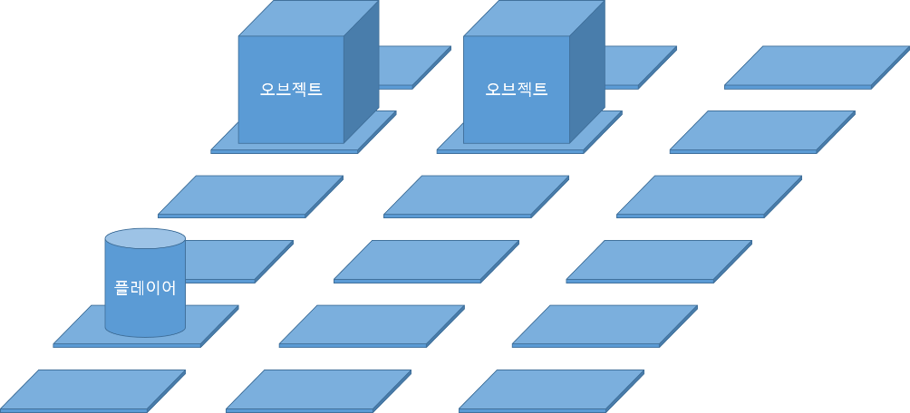
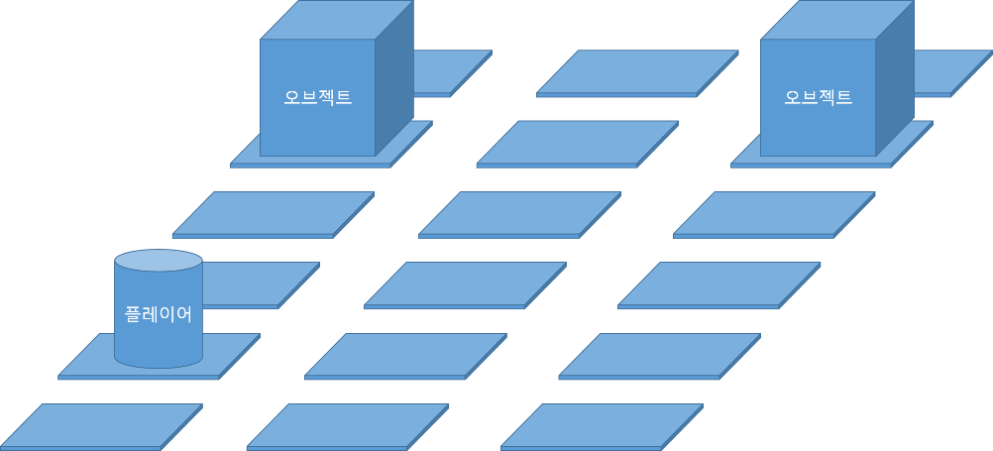

좌측1 |  |  |  | 좌측2

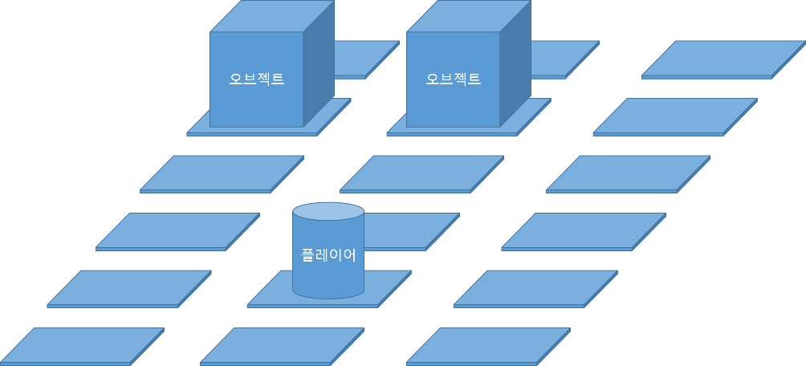
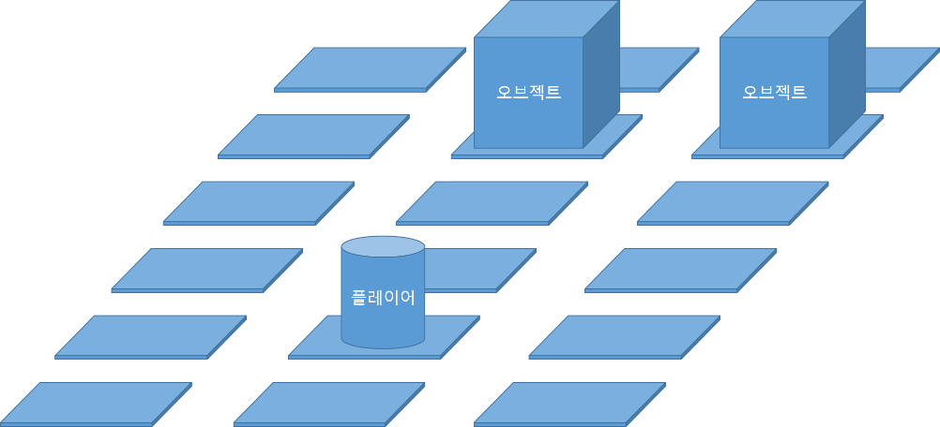

중간 1 |  |  |  | 중간2

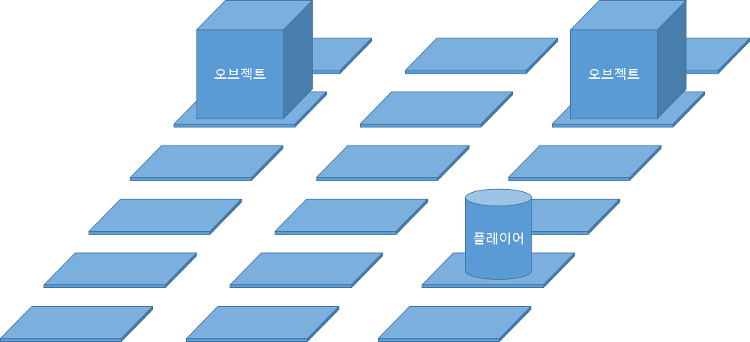


우측1 |  |  |  | 우측2

각각의 패턴을 유저의 방향에 따라 랜덤으로 출력
으아 어캐 짜야 될까

